ACCUEIL
Tableau de bord
Gestion des notes
Données
Décision du jury
Guide

🎓 Tableau de bord – BUT SD1

Moyenne annuelle
Compétences validées
0 / 3
Compétence critique
#DIV/0!
⚠️ Décision du jury
❌ NON

Évolution des moyennes par compétence
 | Semestre 1 | semestre 2
C1 | 0.00 | 0.00
C2 | 0.00 | 0.00
C3 | 0.00 | 0.00
Progression des compétences S1 vs S2
C1 | 0.00
C2 | 0.00
C3 | 0.00

Compétence 1
Atteint | 0%
Restant | 100%
Compétence 2
Atteint | 0%
Restant | 100%
Compétence 3
Atteint | 0%
Restant | 100%

Synthèse automatique
Résultats globalement satisfaisants malgré une fragilité sur la compétence C1.
Compétence | S1 | S2 | Année | Statut
C1 | 12.44 | 13.18 | 12.81 | OK
C2 | 12.49 | 16.53 | 14.51 | OK
C3 | 15.50 | 14.57 | 15.04 | OK

REFERENTIEL
Tableau de bord
Gestion des notes
Données
Décision du jury
Guide

 | Compétence | Type | Module | Coefficient | Notes 1 | Notes 2 | Notes 3 | Notes 4 | Notes 5 | Moyenne pondéré | Notes coeff | ABI
SEMESTRE 1 | C1: Traiter des données à des fins décisionnelles | ressource | Tableur et Reporting | 15
 |  | ressource | Bases de données relationnelles 1 | 20
 |  | ressource | Bases de la programmation 1 | 20
 |  | SAE | SAÉ - Reporting à partir de données stockées dans un SGBD relationnel | 30
 |  | SAE | SAÉ - Écriture et lecture de fichiers de données | 10
 |  | ressource | PPP | 5
 | C2: Analyser statistiquement les données | ressource | Statistique descriptive 1 | 20
 |  | ressource | Probabilités 1 | 15
 |  | ressource | Mathématiques - analyse | 20
 |  | SAE | SAÉ - Préparation et synthèse d'un tableau de données en vue d'une analyse exploratoire simple | 40
 |  | ressource | PPP | 5
 | C3: Valoriser une production dans un contexte professionnel | ressource | Initiation à l'anglais de spécialité | 15
 |  | ressource | Communication de l'information et recherche documentaire | 15
 |  | ressource | Découverte des données de l’environnement entrepreneurial et économique | 25
 |  | SAE | SAÉ - Apprendre en situation la production de données en entreprise | 15
 |  | SAE | SAÉ - Présentation en anglais d'un territoire économique et culturel | 10
 |  | SAE | SAÉ - Mise en oeuvre d'une enquête | 15
 |  | ressource | PPP | 5

 | Compétence | Type | Module | Coefficient | Notes 1 | Notes 2 | Notes 3 | Notes 4 | Notes 5 | Moyenne Pondéré | Notes coeff | ABI
SEMESTRE 2 | C1: Traiter des données à des fins décisionnelles | ressource | Bases de données relationnelles 2 | 15
 |  | ressource | Bases de la programmation 2 | 15
 |  | ressource | Programmation statistique | 15
 |  | ressource | Reporting et datavisualisation | 10
 |  | SAE | SAE - Analyse de données, reporting et datavisualisation | 20
 |  | SAE | SAE - Conception et implémentation d'une base de données | 10
 |  | SAE | SAE - Datavisualisation | 5
 |  | SAE | SAE- Portfolio | 5
 |  | ressource | PPP | 5
 | C2: Analyser statistiquement les données | ressource | Statistique descriptive 2 | 10
 |  | ressource | Statistique inférentielle | 15
 |  | ressource | Probabilités 2 | 15
 |  | ressource | Base de l’algèbre | 15
 |  | SAE | SAE - Analyse de données, reporting et datavisualisation | 10
 |  | SAE | SAE - Estimation par échantillonnage | 10
 |  | SAE | SAE - Régression sur des données réelles | 10
 |  | SAE | SAE - Datavisualisation | 5
 |  | SAE | SAE- Portfolio | 5
 |  | ressource | PPP | 5
 | C3: Valoriser une production dans un contexte professionnel | ressource | Approfondissement de l'anglais de spécialité | 15
 |  | ressource | Communication et sémiologie | 15
 |  | ressource | Etude des données de l'environnement entrepreneurial et économique | 25
 |  | SAE | SAE - Analyse de données, reporting et datavisualisation | 20
 |  | SAE | SAE - Construction et présentation d’indicateurs de performance | 10
 |  | SAE | SAE - Datavisualisation | 5
 |  | SAE | SAE- Portfolio | 5
 |  | ressource | PPP | 5

NOTE
Tableau de bord
Gestion des notes
Données
Décision du jury
Guide

 |  |  |  |  |  |  | abi
 |  |  |  |  |  |  | Oui

Semestre | compétence | module | evalutation | note | coefficient | note avec coeff
S1 |  | PPP |  | 3 | 1 | 3
S1 |  | Bases de données relationnelles 1 |  | 10 | 2 | 20
S1 |  | Programmation statistique |  | 15 | 1 | 15
S1 |  | Bases de la programmation 1 |  | 16 | 2 | 32
S1 |  | Bases de la programmation 1 |  | 10 | 1 | 10
S1 |  | Tableur et Reporting |  | 10 | 1 | 10
S1 |  | Probabilités 1 |  | 18 | 1 | 18
S1 |  | Mathématiques - analyse |  | 12 | 1 | 12
S1 |  | Tableur et Reporting |  | 20 | 3 | 60
S1 |  | Initiation à l'anglais de spécialité |  | 10 | 3 | 30
S1 |  | Statistique descriptive 1 |  | 13 | 1 | 13
S1 |  | Communication de l'information et recherche documentaire |  | 17 | 2 | 34
S1 |  | Découverte des données de l’environnement entrepreneurial et économique |  | 12 | 2 | 24
S1 |  | PPP |  | 10 | 3 | 30
S1 |  | Statistique descriptive 1 |  | 14 | 1 | 14
S1 |  | SAÉ - Reporting à partir de données stockées dans un SGBD relationnel |  | 12 | 2 | 24
S1 |  | SAÉ - Écriture et lecture de fichiers de données |  | 14 | 3 | 42
S1 |  | SAÉ - Préparation et synthèse d'un tableau de données en vue d'une analyse exploratoire simple |  | 13 | 2 | 26
S1 |  | SAÉ - Apprendre en situation la production de données en entreprise |  | 12 | 1 | 12
S1 |  | SAÉ - Présentation en anglais d'un territoire économique et culturel |  | 17 | 2 | 34
S1 |  | SAÉ - Mise en oeuvre d'une enquête |  | 18 | 1 | 18
 |  | Bases de données relationnelles 2 |  | 12 | 1 | 12
 |  | Bases de données relationnelles 2 |  | 11 | 1 | 11
 |  | Bases de la programmation 2 |  | 14 | 3 | 42
 |  | Programmation statistique |  | 13 | 1 | 13
 |  | Reporting et datavisualisation |  | 17 | 1 | 17
 |  | PPP 2 |  | 18 | 1 | 18
 |  | Statistique descriptive 2 |  | 9 | 3 | 27
 |  | Statistique inférentielle |  | 3 | 1 | 3
 |  | Probabilités 2 |  | 11 | 2 | 22
 |  | Probabilités 2 |  | 17 | 3 | 51
 |  | Base de l’algèbre |  | 3 | 3 | 9
 |  | Approfondissement de l'anglais de spécialité |  | 12 | 2 | 24
 |  | Communication et sémiologie |  | 19 | 3 | 57
 |  | Etude des données de l'environnement entrepreneurial et économique |  | 20 | 2 | 40
 |  | SAE - Analyse de données, reporting et datavisualisation |  | 13 | 3 | 39
 |  | SAE - Conception et implémentation d'une base de données |  | 14 | 1 | 14
 |  | SAE - Datavisualisation |  | 17 | 1 | 17
 |  | SAE- Portfolio |  | 16 | 3 | 48
 |  | SAE - Estimation par échantillonnage |  | 18 | 2 | 36
 |  | SAE - Régression sur des données réelles |  | 12 | 2 | 24
 |  | SAE - Construction et présentation d’indicateurs de performance |  | 17 | 2 | 34
 |  | PPP2 |  | 12 | 1 | 12
 |  |  |  |  |  | 0
 |  |  |  |  |  | 0
 |  |  |  |  |  | 0
 |  |  |  |  |  | 0
 |  |  |  |  |  | 0
 |  |  |  |  |  | 0
 |  |  |  |  |  | 0
 |  |  |  |  |  | 0
 |  |  |  |  |  | 0
 |  |  |  |  |  | 0
 |  |  |  |  |  | 0
 |  |  |  |  |  | 0
 |  |  |  |  |  | 0
 |  |  |  |  |  | 0
 |  |  |  |  |  | 0
 |  |  |  |  |  | 0
 |  |  |  |  |  | 0
 |  |  |  |  |  | 0
 |  |  |  |  |  | 0
 |  |  |  |  |  | 0
 |  |  |  |  |  | 0
 |  |  |  |  |  | 0
 |  |  |  |  |  | 0
 |  |  |  |  |  | 0
 |  |  |  |  |  | 0
 |  |  |  |  |  | 0
 |  |  |  |  |  | 0
 |  |  |  |  |  | 0
 |  |  |  |  |  | 0
 |  |  |  |  |  | 0
 |  |  |  |  |  | 0
 |  |  |  |  |  | 0
 |  |  |  |  |  | 0
 |  |  |  |  |  | 0
 |  |  |  |  |  | 0
 |  |  |  |  |  | 0
 |  |  |  |  |  | 0
 |  |  |  |  |  | 0
 |  |  |  |  |  | 0
 |  |  |  |  |  | 0
 |  |  |  |  |  | 0
 |  |  |  |  |  | 0
 |  |  |  |  |  | 0
 |  |  |  |  |  | 0
 |  |  |  |  |  | 0
 |  |  |  |  |  | 0
 |  |  |  |  |  | 0
 |  |  |  |  |  | 0
 |  |  |  |  |  | 0

DECISION
Tableau de bord
Gestion des notes
Données
Décision du jury
Guide

Décision du Jury - BUT SD 1
Présentation des résultats de manière synthétique afin de justifier la décision finaledu jury, en s'appuyant sur les régles de validation.
 |  |  |  |  |  | #DIV/0!

Problématique 1
 |  |  |  |  |  |  |  | Semestre 1 | semestre 2 |  | compétence | annee |  |  |  | Élément | Valeur | Élément | Valeur | Élément | Valeur
 |  |  |  |  |  |  | C1 | 0.00 | 0.00 |  | C1 | 0.00 |  |  |  | Atteint | 0% | Atteint | 0% | Atteint | 0%
 |  |  |  |  |  |  | C2 | 0.00 | 0.00 |  | C2 | 0.00 |  |  |  | Restant | 100% | Restant | 100% | Restant | 100%
 |  |  |  |  |  |  | C3 | 0.00 | 0.00 |  | C3 | 0.00
 |  |  |  |  |  |  | moyenne g | 0.00 |  |  | annuelle
· Les compétences requises sont-elles validées ? |  |  |  |  |  |  |  |  |  |  | compétences validées | 0 / 3

compétences | S1 | S2 | moyenne annuelle | statut |  |  |  | Décision du jury : |  | ❌ NON
C1 |  |  | #DIV/0! | #DIV/0! | 0.00
C2 |  |  | #DIV/0! | #DIV/0! | 0.00
C3 |  |  | #DIV/0! | #DIV/0! | 0.00

Analyse : Aucune compétence n’est validée.

Il n’y a aucune compétence en situation d’ABI. |  |  |  |  |  |  |  |  |  |  |  |  |  | Semestre 1 | semestre 2
 |  |  |  |  |  |  | Résultats globalement satisfaisants malgré une fragilité sur la compétence C1. |  |  |  |  |  | C1 | 0.00 | 0.00
Aucune compétence n’est en dette. |  |  |  |  |  |  |  |  |  |  |  |  | C2 | 0.00 | 0.00
 |  |  |  |  |  |  |  |  |  |  |  |  | C3 | 0.00 | 0.00

Problématique 2

· Les seuils réglementaires sont-ils respectés ?

Régles de passage en BUT 2:

. Moyenne annuelle ≥ 10 dans au moins 2 compétences
· Aucune compétence avec une moyenne < 8

Analyse : Aucune compétence n’est validée.

Problématique 3

Existe-t-il une amélioration suffisante au semestre 2 ?

C1 a augmenté de points
C2 a augmenté de points
C3 a augmenté de points

Décision du jury :

#DIV/0!

GUIDE
Tableau de bord
Gestion des notes
Données
Décision du jury
Guide

Guide d'utilisation

Présentation de l'outil
Cet outil Excel permet de saisir des notes par module et par semestre, de calculer automatiquement les moyennes par compétence et de générer un tableau de bord ainsi qu’un avis du jury. Il a été conçu pour faciliter la lecture et l’analyse des résultats académiques.

Navigation dans l'application

L’application est composée de plusieurs pages accessibles via les boutons situés en haut de l’écran :
● Tableau de bord : vue synthétique des résultats
● Gestion des notes : ajout, modification et suppression des notes
● Données : tables utilisées pour les calculs
● Décision du jury : analyse détaillée et décision finale
● Guide : aide à l’utilisation de l’outil
Un clic sur un bouton permet d’accéder directement à la page correspondante.

Gestion des notes (UserForm)

La gestion des notes s’effectue exclusivement à l’aide d’un formulaire de saisie.
Ce formulaire permet d’ajouter, modifier ou supprimer des évaluations tout en sécurisant les données.
Toutes les informations saisies sont automatiquement enregistrées dans la feuille REFERENTIEL, où les calculs sont réalisés.

Ajouter une note

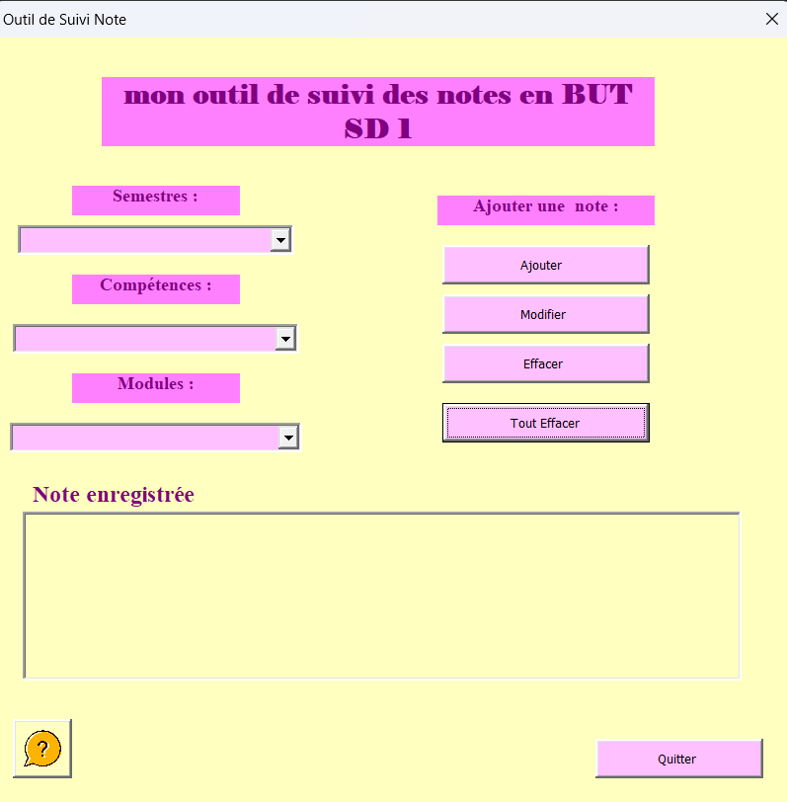

Selectionner le semestre, la compétence et le module correspondants a l'aide la liste déroulante. Puis cliquer sur ajouter
⓵

⓶
Indiquer si l'étudiant était absent :
- si oui, l'évaluation est automatiquement marquée ABI;
- sinon, saisir la note (comprise entre 0 et 20)

⓷
Valider la saisie

La note est alors ajoutée dans la feuille REFERENTIEL et la moyenne pondérée est calculée automatiquement

Modifier une note

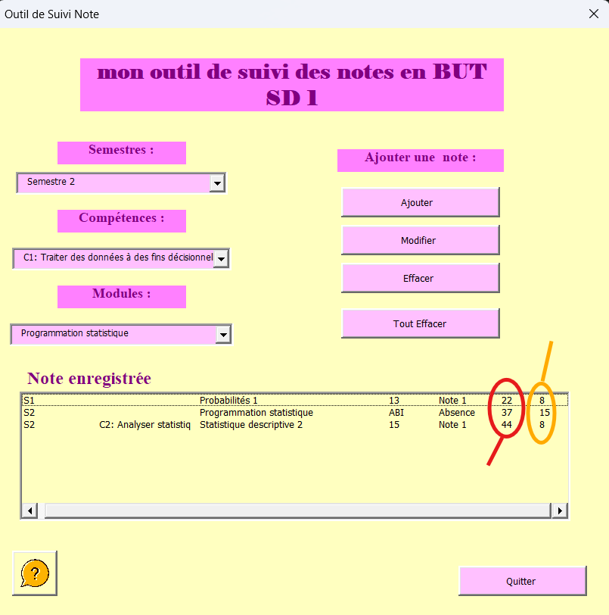

⓵
Dans la zone de liste “Note enregistrée”, sélectionner la note (l’évaluation) que l’on veut modifier.

⓶
Cliquer sur le bouton Modifier puis Saisir la nouvelle note (entre 0 et 20) et valider.

⓷
Un message confirme que la modification est enregistrée et la feuille REFERENTIEL est mise à jour automatiquement.
Numéro de la colonne contenant la note sur la feuille "REFERENTIEL"

Une évaluation marquée ABI ne peut pas être modifiée directement.
Si l’on souhaite remplacer une ABI par une note :
- l’évaluation ABI est supprimée ;
- il faut ensuite refaire l’étape “Ajouter une note”.

Numéro de la ligne contenant la note sur la feuille "REFERENITEL"

synthèse
Tableau de bord
Gestion des notes
Données
Décision du jury
Guide

matière S1 | compétence | Moyenne pondérée (/20) | coeff | Note coeff | matière S2 | compétence | Moyenne pondérée (/20) | coeff | Note Coeff
Tableur et Reporting | 1 | 17.5 | 15 | 262.5 | Bases de données relationnelles 2 | 1 | 11.5 | 15 | 172.5
Bases de données relationnelles 1 | 1 | 10 | 20 | 200 | Bases de la programmation 2 | 1 | 14 | 15 | 210
Bases de la programmation 1 | 1 | 14 | 20 | 280 | Programmation statistique | 1 | 14 | 15 | 210
PPP | 1 | 8.25 | 5 | 41.25 | Reporting et datavisualisation | 1 | 17 | 10 | 170
Statistique descriptive 1 | 2 | 13.5 | 20 | 270 | PPP 2 | 1 | 18 | 5 | 90
Probabilités 1 | 2 | 18 | 15 | 270 | Statistique descriptive 2 | 2 | 9 | 10 | 90
Mathématiques - analyse | 2 | 12 | 20 | 240 | Statistique inférentielle | 2 | 3 | 15 | 45
PPP | 2 | 8.25 | 5 | 41.25 | Probabilités 2 | 2 | 14.6 | 15 | 219
Initiation à l'anglais de spécialité | 3 | 10 | 15 | 150 | Base de l’algèbre | 2 | 3 | 15 | 45
Communication de l'information et recherche documentaire | 3 | 17 | 15 | 255 | PPP2 | 2 | 12 | 5 | 60
Découverte des données de l’environnement entrepreneurial et économique | 3 | 12 | 25 | 300 | Approfondissement de l'anglais de spécialité | 3 | 12 | 15 | 180
PPP | 3 | 8.25 | 5 | 41.25 | Communication et sémiologie | 3 | 19 | 15 | 285
SAÉ - Reporting à partir de données stockées dans un SGBD relationnel | 1 | 12 | 30 | 360 | Etude des données de l'environnement entrepreneurial et économique | 3 | 20 | 25 | 500
SAÉ - Écriture et lecture de fichiers de données | 1 | 14 | 10 | 140 | PPP 2 | 3 | 18 | 5 | 90
SAÉ - Préparation et synthèse d'un tableau de données en vue d'une analyse exploratoire simple | 2 | 13 | 40 | 520 | SAE - Analyse de données, reporting et datavisualisation | 1 | 13 | 20 | 260
SAÉ - Apprendre en situation la production de données en entreprise | 3 | 12 | 15 | 180 | SAE - Conception et implémentation d'une base de données | 1 | 14 | 10 | 140
SAÉ - Présentation en anglais d'un territoire économique et culturel | 3 | 17 | 10 | 170 | SAE - Datavisualisation | 1 | 17 | 5 | 85
SAÉ - Mise en oeuvre d'une enquête | 3 | 18 | 15 | 270 | SAE- Portfolio | 1 | 16 | 5 | 80
 |  |  |  |  | SAE - Analyse de données, reporting et datavisualisation | 2 | 13 | 10 | 130
 |  |  |  |  | SAE - Estimation par échantillonnage | 2 | 18 | 10 | 180
 |  |  |  |  | SAE - Régression sur des données réelles | 2 | 12 | 10 | 120
 |  |  |  |  | SAE - Datavisualisation | 2 | 17 | 5 | 85
 |  |  |  |  | SAE- Portfolio | 2 | 16 | 5 | 80
 |  |  |  |  | SAE - Analyse de données, reporting et datavisualisation | 3 | 13 | 20 | 260
 |  |  |  |  | SAE - Construction et présentation d’indicateurs de performance | 3 | 17 | 10 | 170
 |  |  |  |  | SAE - Datavisualisation | 3 | 17 | 5 | 85
 |  |  |  |  | SAE- Portfolio | 3 | 16 | 5 | 80

